Proforma Invoice
FERGUILE ESTOFADOS LTDA CNPJ: 27.499.537/0001-02 ADDRESS: RUA CANÁRIO DO BREJO, 630 RIBEIRÃO BANDEIRANTE DO NORTE ZIP CODE: 86703-797 ARAPONGAS- PARANA COUNTRY: BRASIL DELIVERY TIME: INCOTERM: FCA - ARAPONGAS PR PAYMENT TERM: AT SIGHT |  |  |  |  |  |  |  |  | PROFORMA INVOICE: FRG2026-PO-04 DATA: 29/05/2026 PROFORMA INVOICE: FRG2026-PO-04 ORDER DATE: MAY, 06th, 2026 IMPORTER: Sociedad de industriales del mueble y afines S.R.L. CUIT: 33-71500915-9 ADDRESS: Avenida Belgrano 1991, -1094- Ciudad Autonoma Buenos Aires CODIGO POSTAL: 1094 COUNTRY: Argentina RESPONSIBLE PERSON: TEL.: +54 9 11 5882-4699 E-MAIL: sadimagerencial@gmail.com

FOTO | REFERENCIA | CÓDIGO | DESCRIPCIÓN | DESC/VOL | MARCA | LARG. | ALT. | PROF. | CANT. | TOTAL M3 | FABRICACIÓN | TELA | OBSERVACIÓN | UNIT DOLAR | TOTAL USD
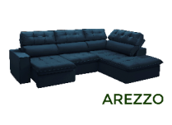 | AREZZO | 2442 | ESTOFADO AREZZO 2LG CHAISE/DIR 2,88 X 2,05 TC-12011 | 02LG.BR/ESQ | Ferguile | 1.84 | 1.00 | 1.04 | 1 | 1.91 | TC-12 | 12011 | Chaise, olhando de frente lado direito, sentado lado esquerdo | $620.10 | $620.10 |  | 7.29
 |  |  |  | CHESS/DIR |  | 1.00 | 1.00 | 2.05 |  | 2.05
 |  | 17759 | ESTOFADO AREZZO 2LG CHAISE/ESQ 2,05 X 2,88 TC-13024 | 02LG.BR/DIR |  | 1.84 | 1.00 | 1.04 | 2 | 3.83 | TC-13 | 13024 | Chaise, olhando de frente lado esquerdo, sentado lado direito | $680.14 | $1,360.29 |  | 284.46
 |  |  |  | CHESS/ESQ |  | 1.00 | 1.00 | 2.05 |  | 4.10
 |  | 3724 | ESTOFADO AREZZO 2LG CHAISE/DIR 2,88 X 2,05 TC-12003 | 02LG.BR/ESQ |  | 1.84 | 1.00 | 1.04 | 1 | 1.91 | TC-12 | 12003 | Chaise, olhando de frente lado direito, sentado lado esquerdo | $620.10 | $620.10
 |  |  |  | CHESS/DIR |  | 1.00 | 1.00 | 2.05 |  | 2.05 |  |  |  |  |  | Preço dolar 4,57
 |  | 17728 | ESTOFADO AREZZO 2LG CHAISE/DIR 2,88 X 2,05 TC-13024 | 02LG.BR/ESQ |  | 1.84 | 1.00 | 1.04 | 2 | 3.83 | TC-13 | 13024 | Chaise, olhando de frente lado direito, sentado lado esquerdo | $680.14 | $1,360.29
 |  |  |  | CHESS/DIR |  | 1.00 | 1.00 | 2.05 |  | 4.10
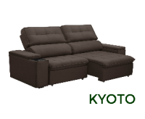 | KYOTO | 4439 | ESTOFADO KYOTO 2,30 TC-12023 | PEÇA ÚNICA - 2 ASSENTOS | Ferguile | 2.30 | 1.08 | 0.98 | 1 | 2.43 | TC-12 | 12023 |  | $332.87 | $332.87
 |  | 8520 | ESTOFADO KYOTO 2,10 TC-12011 | PEÇA ÚNICA - 2 ASSENTOS |  | 2.10 | 1.08 | 0.98 | 1 | 2.22 | TC-12 | 12011 |  | $310.64 | $310.64
 |  | 19610 | ESTOFADO KYOTO 2,30 TC-10064 | PEÇA ÚNICA - 2 ASSENTOS |  | 2.30 | 1.08 | 0.98 | 1 | 2.43 | TC-10 | 10064 |  | $353.29 | $353.29
 |  | 19833 | ESTOFADO KYOTO 2,30 TC-10065 | PEÇA ÚNICA - 2 ASSENTOS |  | 2.30 | 1.08 | 0.98 | 1 | 2.43 | TC-10 | 10065 |  | $353.29 | $353.29
 |  | 17723 | ESTOFADO KYOTO 2,10 TC-13024 | PEÇA ÚNICA - 2 ASSENTOS |  | 2.10 | 1.08 | 0.98 | 2 | 4.45 | TC-13 | 13024 |  | $343.23 | $686.47
 |  | 9449 | ESTOFADO KYOTO 2,10 TC-13025 | PEÇA ÚNICA - 2 ASSENTOS |  | 2.10 | 1.08 | 0.98 | 1 | 2.22 | TC-13 | 13025 |  | $343.23 | $343.23
 |  | 17725 | ESTOFADO KYOTO 2,10 TC-10065 | PEÇA ÚNICA - 2 ASSENTOS |  | 2.10 | 1.08 | 0.98 | 2 | 4.45 | TC-10 | 10065 | SE 1 DELES NÃO ENTRAR NO CAMINHÃO PODE FICAR | $330.76 | $661.53
 |  | 19834 | ESTOFADO KYOTO 2,30 TC-13008 | PEÇA ÚNICA - 2 ASSENTOS |  | 2.30 | 1.08 | 0.98 | 1 | 2.43 | TC-13 | 13008 |  | $368.38 | $368.38
 |  | 10646 | ESTOFADO KYOTO 2,10 TC-12021 | PEÇA ÚNICA - 2 ASSENTOS |  | 2.10 | 1.08 | 0.98 | 1 | 2.22 | TC-12 | 12021 |  | $310.64 | $310.64
 |  | 8622 | ESTOFADO KYOTO 2,10 TC-12003 | PEÇA ÚNICA - 2 ASSENTOS |  | 2.10 | 1.08 | 0.98 | 1 | 2.22 | TC-12 | 12003 | SE NÃO ENTRAR NO CAMINHÃO PODE FICAR | $310.64 | $310.64
 |  | 19835 | ESTOFADO KYOTO 2,50 TC-13024 | BIPARTIDO |  | 2.50 | 1.08 | 0.98 | 1 | 2.65 | TC-13 | 13024 |  | $413.21 | $413.21
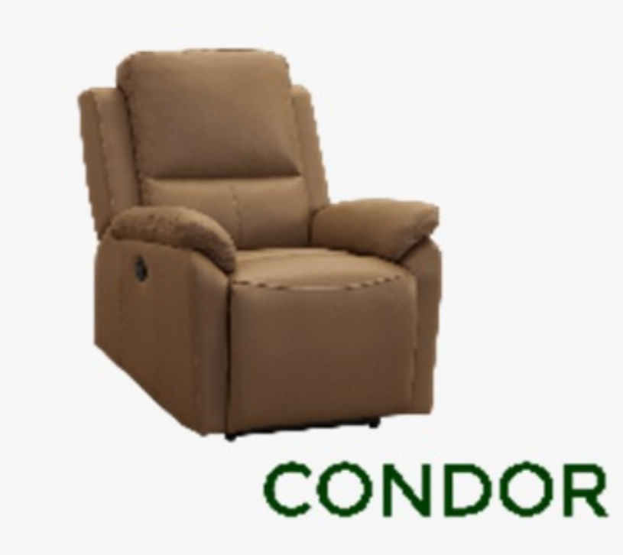 | POLTRONA CONDOR MANUAL | 15856 | POLTRONA CONDOR 0,82 MANUAL TC-13025 | POLT CONDOR MANUAL | Ferguile | 0.82 | 1.02 | 0.97 | 2 | 1.62 | TC / ST / NOBUCK | 13025 |  | $346.89 | $693.79
 |  | 19588 | POLTRONA CONDOR 0,82 MANUAL TC-10065 | POLT CONDOR MANUAL |  | 0.82 | 1.02 | 0.97 | 1 | 0.81 | TC / ST / NOBUCK | 10065 |  | $346.89 | $346.89
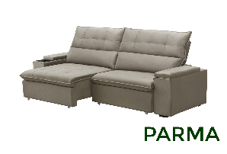 | PARMA | 19836 | ESTOFADO PARMA 1,80 TC-13025 | PEÇA ÚNICA - 2 ASSENTOS | Ferguile | 1.80 | 1.10 | 0.98 | 1 | 1.94 | TC-13 | 13025 |  | $318.04 | $318.04
 |  | 7888 | ESTOFADO PARMA 1,80 TC-12015 | PEÇA ÚNICA - 2 ASSENTOS |  | 1.80 | 1.10 | 0.98 | 1 | 1.94 | TC-12 | 12015 |  | $285.68 | $285.68
 |  | 7894 | ESTOFADO PARMA 1,80 TC-12023 | PEÇA ÚNICA - 2 ASSENTOS |  | 1.80 | 1.10 | 0.98 | 1 | 1.94 | TC-12 | 12023 |  | $285.68 | $285.68
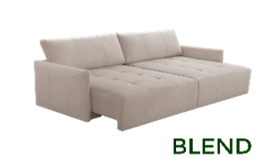 | BLEND | 17717 | ESTOFADO BLEND 2,22 BIP TC-10064 | BIPARTIDO - 2 ASSENTOS | Ferguile | 2.22 | 0.93 | 1.07 | 1 | 2.21 | TC-10 | 10064 |  | $504.53 | $504.53
 |  | 19932 | ESTOFADO BLEND 2,22 BIP TC-13004 | BIPARTIDO - 2 ASSENTOS |  | 2.22 | 0.93 | 1.07 | 1 | 2.21 | TC-13 | 13004 |  | $538.94 | $538.94
 |  | 12951 | ESTOFADO BLEND 2,22 BIP TC-13025 | BIPARTIDO - 2 ASSENTOS |  | 2.22 | 0.93 | 1.07 | 2 | 4.42 | TC-13 | 13025 |  | $538.94 | $1,077.89
 |  | 19724 | ESTOFADO BLEND 2,22 BIP TC-12013 | BIPARTIDO - 2 ASSENTOS |  | 2.22 | 0.93 | 1.07 | 1 | 2.21 | TC-12 | 12013 |  | $486.81 | $486.81
 |  | 19837 | ESTOFADO BLEND 1,82 BIP TC-12003 | BIPARTIDO - 2 ASSENTOS |  | 1.82 | 0.93 | 1.07 | 1 | 1.81 | TC-12 | 12003 |  | $449.20 | $449.20
 |  | 10541 | ESTOFADO BLEND 2,22 BIP TC-13024 | BIPARTIDO - 2 ASSENTOS |  | 2.22 | 0.93 | 1.07 | 3 | 6.63 | TC-13 | 13024 |  | $538.94 | $1,616.83
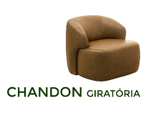 | CHANDON GIRATÓRIA | 12220 | POLTRONA CHANDON GIRATORIA COURO 702 | POLTRONA GIRATÓRIA | Livintus | 0.86 | 0.78 | 0.90 | 2 | 1.21 | C0-7 | 702 |  | $405.69 | $811.39
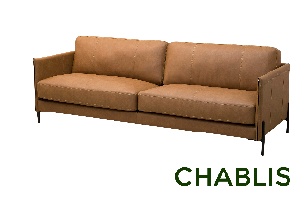 | CHABLIS | 19901 | ESTOFADO CHABLIS 2,10 BIP TC-14041 | BIPARTIDO - 2 ASSENTOS | Ferguile | 2.10 | 0.86 | 0.92 | 1 | 1.66 | TC-14 | 14041 | Chaise, olhando de frente lado esquerdo, sentado lado direito | $476.10 | $476.10
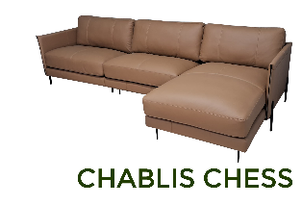 | CHABLIS CHESS | 19902 | ESTOFADO CHABLIS 3,00 CHAISE/ESQ TC-13002 | BIPARTIDO - 3 ASSENTOS + CHAISE | Ferguile | 3.00 | 0.86 | 0.92 | 1 | 2.37 | TC-13 | 13002 |  | $747.06 | $747.06
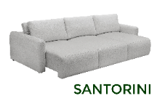 | SANTORINI | 19592 | ESTOFADO SANTORINI 3,00 BIP TC-16005 COM ALMOFADAS DUPLA | BIPARTIDO - 3 ASSENTOS | Ferguile | 3.00 | 0.95 | 1.25 | 1 | 3.56 | TC-16 | 16005 |  | $776.29 | $776.29
TOTAL |  |  |  |  |  |  |  |  | 39 | 90.49 |  |  |  |  | $17,820.09

DETALLES BANCARIOS: Beneficiary: FERGUILE ESTOFADOS LTDA CNPJ: 27.499.537/0001-02 BANK: SICREDI 748 BENEFICIARY ACCOUNT: 0723/032524 IBAN CODE: BR7001181521007230000003252C1 SWIFT CODE: BCSIBRRS748 |  |  |  |  |  |  |  |  | DATOS GENERALES DEL PRODUCTO Marca: Ferguile/Livintus NCM: 94016100 Producto: 39 CBM M³: 90,49 P.N. TOTAL: P.B. TOTAL: VOLUMEN TOTAL: Productos originales de fabrica Hecho en Brasil

* Esta proforma es válida por 10 días a partir de la fecha de emisión.

